상품제안서
더마인드풀 PD 22.5W 초고속 맥세이프 보조배터리 5000mAh | 상품코드: S46415

 |  |  |  |  |  |  | 02-713-8555 | www.synergygift.co.kr
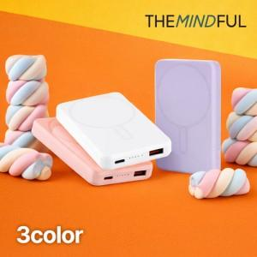

【상세/제작정보】

【인쇄/포장옵션】 | 실크, 레이저, 풀칼라 / 포장지포장

【공급단가】 | 수량 | 50~ | 100~ | 300~ | 1,000~ | 3,000~
*VAT별도 | 단가 | 9,100원 | 8,610원 | 8,190원 | 7,980원 | 7,840원

【상품 URL】 | https://www.synergygift.co.kr:443/src/goods_detail.php?gdno=46415

